Estadísticas
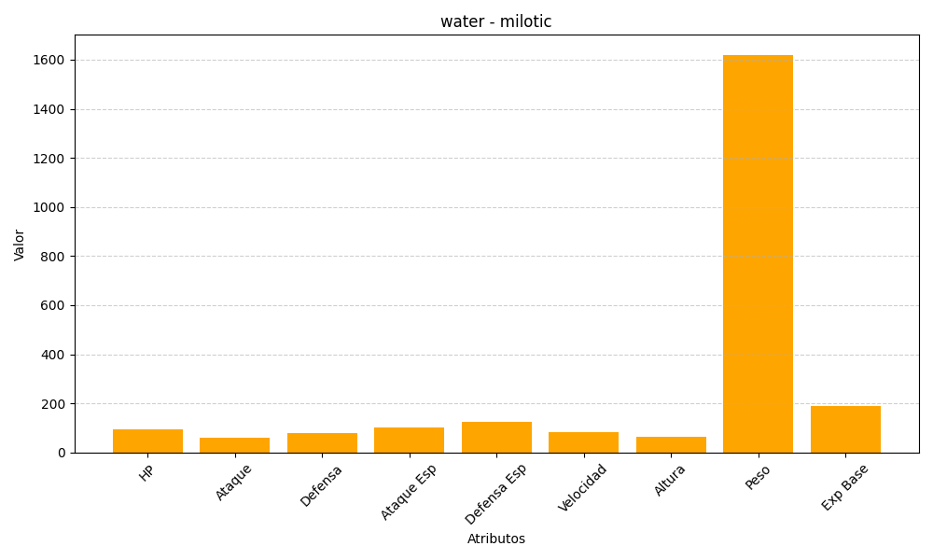
ID | Nombre | Tipo | HP | Ataque | Defensa | Ataque Especial | Defensa Especial | Velocidad | Altura | Peso | Experiencia Base
350 | milotic | water | 95 | 60 | 79 | 100 | 125 | 81 | 62 | 1620 | 189

